검색 결과
상품명 | 가격 | 썸네일 | 링크 | 상세 정보
타미진스 공용 오버핏 후드티셔츠 T32E7TTO22CMT2 | 86,300 | 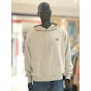 | https://prod.danawa.com/info/?pcode=63486500&keyword=%ED%9B%84%EB%93%9C%ED%8B%B0&cate=18231859
아페쎄 후드 티셔츠 COHBV M27913 TPN | 152,492 | 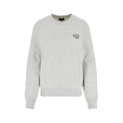 | https://prod.danawa.com/info/?pcode=54640271&keyword=%ED%9B%84%EB%93%9C%ED%8B%B0&cate=18231892
아미 남성 하트 로고 후드티_BFUSW235 730 001 | 153,991 | 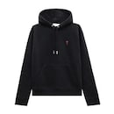 | https://prod.danawa.com/info/?pcode=76118525&keyword=%ED%9B%84%EB%93%9C%ED%8B%B0&cate=18231859
스투시 베이직 후디 후드티 4컬러 1925000 | 91,790 | 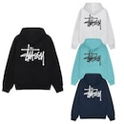 | https://prod.danawa.com/info/?pcode=36931535&keyword=%ED%9B%84%EB%93%9C%ED%8B%B0&cate=18231859
후아유 Varsity Logo Hood Zip-up WHMZF1191M | 27,780 | 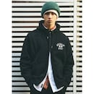 | https://prod.danawa.com/info/?pcode=76162307&keyword=%ED%9B%84%EB%93%9C%ED%8B%B0&cate=18231859
폴햄 남성 알래스카 더블니트 그래픽 후디_PHD3TH1740 | 15,870 | 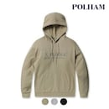 | https://prod.danawa.com/info/?pcode=76430606&keyword=%ED%9B%84%EB%93%9C%ED%8B%B0&cate=18231859
폴로 폴로 남성 로고 기모 후드집업_710625887 | 176,080 | 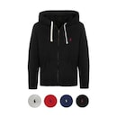 | https://prod.danawa.com/info/?pcode=69577274&keyword=%ED%9B%84%EB%93%9C%ED%8B%B0&cate=18231859
엔비에이(NBA) LAC CLIPPERS 하이브리드 후드티셔츠 N223TH131P | 13,100 | 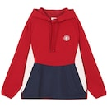 | https://prod.danawa.com/info/?pcode=18457481&keyword=%ED%9B%84%EB%93%9C%ED%8B%B0&cate=18231859
후아유 시그니처 배색 후드 집업 /WHMZF1131U | 28,460 | 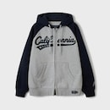 | https://prod.danawa.com/info/?pcode=72546026&keyword=%ED%9B%84%EB%93%9C%ED%8B%B0&cate=18231859
AMI 스몰하트 로고패치 후드티 BFUSW205 747 | 371,520 | 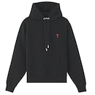 | https://prod.danawa.com/info/?pcode=29911733&keyword=%ED%9B%84%EB%93%9C%ED%8B%B0&cate=18231859
탑보이 특양면 무지 후드티 KKA034 | 332,880 | 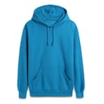 | https://prod.danawa.com/info/?pcode=5418809&keyword=%ED%9B%84%EB%93%9C%ED%8B%B0&cate=18231859
타미힐피거 TOMMY HILFIGER 09T4502 411 남성 후드티 | 19,700 | 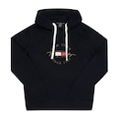 | https://prod.danawa.com/info/?pcode=91724288&keyword=%ED%9B%84%EB%93%9C%ED%8B%B0&cate=18231859
캘빈클라인진 CK 후리스 후드티 40QM431 | 38,420 | 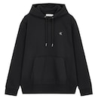 | https://prod.danawa.com/info/?pcode=28601750&keyword=%ED%9B%84%EB%93%9C%ED%8B%B0&cate=18231859
커버낫 오버핏 스몰 어센틱 로고 후디 CO2303HD03 | 51,720 | 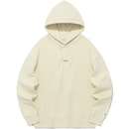 | https://prod.danawa.com/info/?pcode=31959230&keyword=%ED%9B%84%EB%93%9C%ED%8B%B0&cate=18231859
스톤아일랜드 와펜 후드티 771564120 | 52,980 | 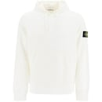 | https://prod.danawa.com/info/?pcode=17571827&keyword=%ED%9B%84%EB%93%9C%ED%8B%B0&cate=18231859
노스페이스 와플 후드 풀오버 NM5PR01K | 52,980 | 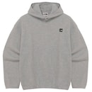 | https://prod.danawa.com/info/?pcode=75596990&keyword=%ED%9B%84%EB%93%9C%ED%8B%B0&cate=13230630
MLB 공용 클래식 모노그램 빅럭스 후드티 3AHDM0141 | 52,980 | 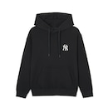 | https://prod.danawa.com/info/?pcode=61067459&keyword=%ED%9B%84%EB%93%9C%ED%8B%B0&cate=18231859
겐조 후드 티셔츠 FF55SW2634MF99J Black | 52,980 | 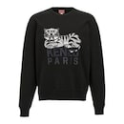 | https://prod.danawa.com/info/?pcode=73487078&keyword=%ED%9B%84%EB%93%9C%ED%8B%B0&cate=18231859
베스띠벨리 플리츠배색후드티셔츠BIIBF28560NA | 52,980 | 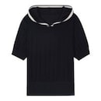 | https://prod.danawa.com/info/?pcode=90101279&keyword=%ED%9B%84%EB%93%9C%ED%8B%B0&cate=18231892
뱅뱅 HC04 남성여름 쿨기능 민소매 나시 후드티 공용 옆라인 레터링 슬리브리스 S35773427 | 316,150 | 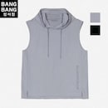 | https://prod.danawa.com/info/?pcode=93658706&keyword=%ED%9B%84%EB%93%9C%ED%8B%B0&cate=18231859
MNC 후드 베스트 스트링조끼 MDHD580LO | 222,330 | 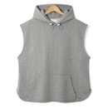 | https://prod.danawa.com/info/?pcode=96509459&keyword=%ED%9B%84%EB%93%9C%ED%8B%B0&cate=18231859
체이스컬트 공용 쿨 스트레치 후드 반팔 아노락 티셔츠-EBRU5821D03 | 310,000 | 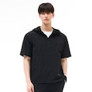 | https://prod.danawa.com/info/?pcode=79186907&keyword=%ED%9B%84%EB%93%9C%ED%8B%B0&cate=18231859
탑텐 남여공용 JOIN HYUK 콜라보 후디_MSC5TH3901 582945_MSC5TH3901 | 312,500 | 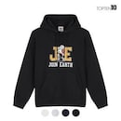 | https://prod.danawa.com/info/?pcode=73094357&keyword=%ED%9B%84%EB%93%9C%ED%8B%B0&cate=18231859
메종키츠네 남성 볼드 폭스 헤드 패치 오버사이즈 후드 딥 네이비_LM00705KM0001P492 | 371,240 | 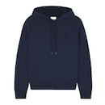 | https://prod.danawa.com/info/?pcode=88829090&keyword=%ED%9B%84%EB%93%9C%ED%8B%B0&cate=18231859
후앙스 루즈핏 라인배색 반팔 후드 티셔츠 BMRT0169 | 323,000 | 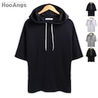 | https://prod.danawa.com/info/?pcode=5366600&keyword=%ED%9B%84%EB%93%9C%ED%8B%B0&cate=18231859
블랙야크 DNS 남성 마운틴 폴라텍 후디 하프집업 1BYZTSU00500 | 365,000 | 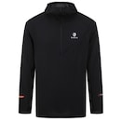 | https://prod.danawa.com/info/?pcode=76072706&keyword=%ED%9B%84%EB%93%9C%ED%8B%B0&cate=13230630
에잇세컨즈 도트 후드 저지 탑 그레이 125842MQ33 회색 앤틱실버 /L | 213,000 | 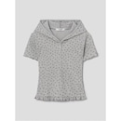 | https://prod.danawa.com/info/?pcode=96230108&keyword=%ED%9B%84%EB%93%9C%ED%8B%B0&cate=18231859
꼼파뇨 CPGN STUDIO 기모 트렘블링 베어 자수 후드 집업 그레이 CP21SF53 165706 | 354,600 | 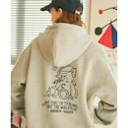 | https://prod.danawa.com/info/?pcode=95884424&keyword=%ED%9B%84%EB%93%9C%ED%8B%B0&cate=18231859
기본 빅로고 베이직 후드 라이트그레이 UBRLT84 12 | 547,400 | 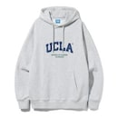 | https://prod.danawa.com/info/?pcode=74361332&keyword=%ED%9B%84%EB%93%9C%ED%8B%B0&cate=18231859
모즈모즈 로럴 오버핏 기모 후드 | 312,350 | 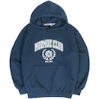 | https://prod.danawa.com/info/?pcode=30098273&keyword=%ED%9B%84%EB%93%9C%ED%8B%B0&cate=18231859
빈폴 워시드 후드 점퍼 베이지_BC4339O61A | 53,100 | 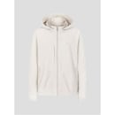 | https://prod.danawa.com/info/?pcode=78401225&keyword=%ED%9B%84%EB%93%9C%ED%8B%B0&cate=18231859
후아유 Big Letter Patch Hoodie WHMHE4T12U | 125,100 | 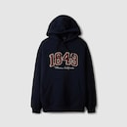 | https://prod.danawa.com/info/?pcode=64813187&keyword=%ED%9B%84%EB%93%9C%ED%8B%B0&cate=18231859
후아유 Varsity Logo Hoodie WHMHF1191M | 313,500 | 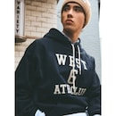 | https://prod.danawa.com/info/?pcode=76118342&keyword=%ED%9B%84%EB%93%9C%ED%8B%B0&cate=18231859
몽클레르 블랙 후드 집업 패딩 재킷 K20911A53600 539ZD999 | 37,710 | 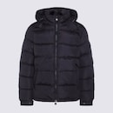 | https://prod.danawa.com/info/?pcode=93026831&keyword=%ED%9B%84%EB%93%9C%ED%8B%B0&cate=18231859
이자벨마랑 에뚜왈 만셀 로고 후드 스웨트셔츠 SW0001FA A1M07E | 22,473 | 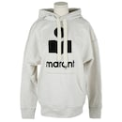 | https://prod.danawa.com/info/?pcode=34561712&keyword=%ED%9B%84%EB%93%9C%ED%8B%B0&cate=18231892
NBA N252HT050P GR 남여공용 팀별 슬리브리스 나시 오버핏 후드티셔츠 | 34,713 | 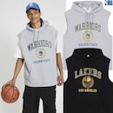 | https://prod.danawa.com/info/?pcode=96677759&keyword=%ED%9B%84%EB%93%9C%ED%8B%B0&cate=18231859
베스띠벨리 플리츠배색후드티셔츠BIIBF28560BEL | 30,300 | 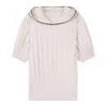 | https://prod.danawa.com/info/?pcode=90102995&keyword=%ED%9B%84%EB%93%9C%ED%8B%B0&cate=18231892
MLB 공용 모노그램 빈티지 빅럭스 후드티 3AHDM0454-50BKS | 11,817 | 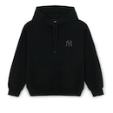 | https://prod.danawa.com/info/?pcode=97039091&keyword=%ED%9B%84%EB%93%9C%ED%8B%B0&cate=18231859
AMI 로고자수 후드 티셔츠 USW216 JE0052 | 226,190 | 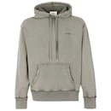 | https://prod.danawa.com/info/?pcode=34741328&keyword=%ED%9B%84%EB%93%9C%ED%8B%B0&cate=18231859
엔비에이(NBA) NYK KNICKS 레이어드 후드티셔츠 N223TH035P | 23,560 | 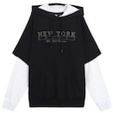 | https://prod.danawa.com/info/?pcode=17841356&keyword=%ED%9B%84%EB%93%9C%ED%8B%B0&cate=18231859

